選択ボタン
折れ線グラフ

棒グラフ

円グラフ

ヒストグラム

問題１
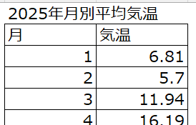
(データ内容）
福岡県の2025年1月から12月までの
平均気温の変化を調査しました

